IPC 7
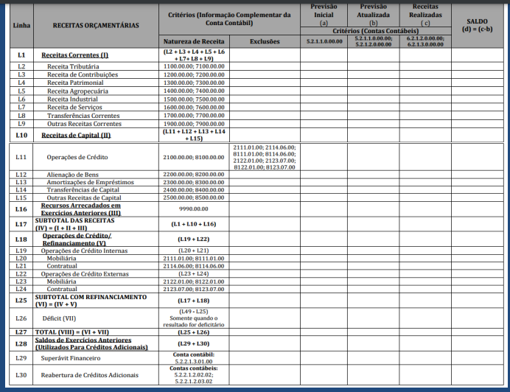
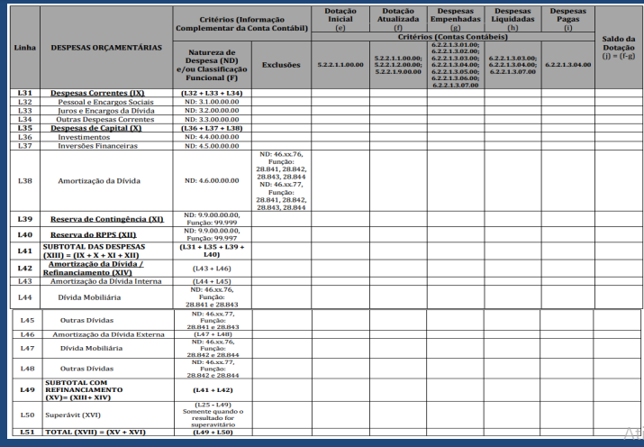
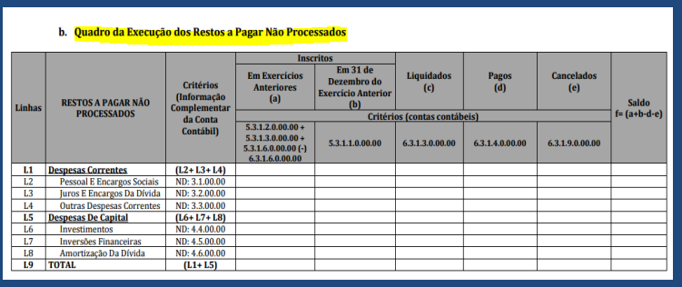
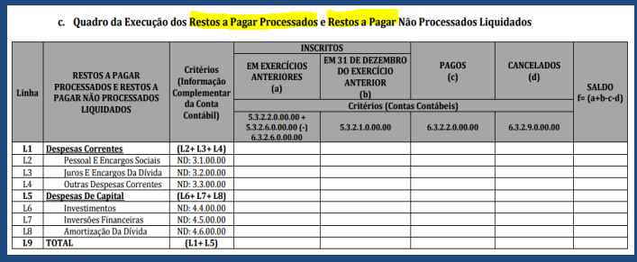
sisweb.tesouro.gov.br/apex/f?p=2501:9::::9:P9_ID_PUBLICACAO_ANEXO:8732

